hodnotiaca komisia
 |  |  | 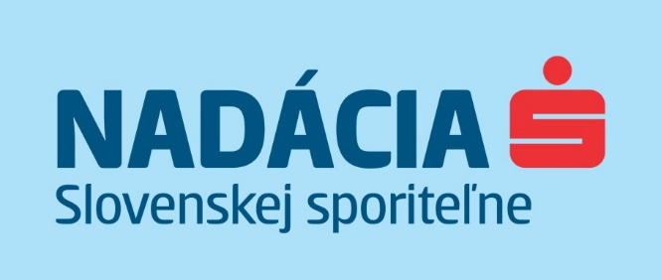

Hodnotiaca komisia zatvoreného grantového programu #spolumamenato pomôcť ohrozeným skupinám s realizáciou v roku 2021

1 | Zuzana Poláčková | Centrum spoločenských a psychologických vied SAV
2 | Štefan Frimmer | vedúci oddelenia Korporátna komunikácia, Slovenská sporiteľňa; člen správnej rady Nadácie Slovenskej sporiteľne
3 | Richard Fekete | špecialista senior odd. Sociálna banka, Slovenská sporiteľňa

